Step0
■性別を教えてください
男性
＜ 戻る
ノビルキャリア
女性
はい
■自動車免許をお持ちですか
いいえ
国内最大級の20代転職サービス！ フリーター・未経験OK
就職・転職 支援実績多数
▽無料面談はこちら▽
お気持ちを教えてください
今すぐ 就職・転職したい
まずは相談したい

ヘッダーメッセージ
国内最大級の20代の転職サービス！フリーター・未経験OK

会社ロゴ
ノビルキャリアのロゴ

STEPバー
Step1~6のステップバーを作成

設問(モーダルで表示）
下記の内容で設問を作成

お気持ちを教えてください

今すぐ転職・就職したい
まずは相談したい

上記をいずれかを選択したあとに、自動的にStep1に遷移する挙動を作成する

フッター
会社概要
プライバシーポリシー

Step1
■性別を教えてください
男性
＜ 戻る
ノビルキャリア
女性
はい
■自動車免許をお持ちですか
いいえ
国内最大級の20代転職サービス！ フリーター・未経験OK

ヘッダーメッセージ
国内最大級の20代の転職サービス！フリーター・未経験OK

会社ロゴ
ノビルキャリアのロゴ

STEPバー
Step1~6のステップバーを作成

設問
下記の内容で設問を作成

性別を教えてください
男性
女性

自動車免許をお持ちですか
はい
いいえ

上記をいずれかを選択したあとに、自動的にStep2に遷移する挙動を作成する

フッター
会社概要
プライバシーポリシー

Step2
■現在の勤務形態を教えて下さい
正社員
パート・アルバイト
派遣社員
＜ 戻る
ノビルキャリア
国内最大級の20代転職サービス！ フリーター・未経験OK
契約社員
学生
無職
ヘッダーメッセージ
国内最大級の20代の転職サービス！フリーター・未経験OK

会社ロゴ
ノビルキャリアのロゴ

STEPバー
Step1~6のステップバーを作成

設問
下記の内容で設問を作成

現在の勤務形態を教えて下さい

正社員
契約社員
派遣社員
パート・アルバイト
無職
学生

上記をいずれかを選択したあとに、自動的にStep3に遷移する挙動を作成する

フッター
会社概要
プライバシーポリシー

Step3
■最終学歴を教えてください
中卒
＜ 戻る
ノビルキャリア
国内最大級の20代転職サービス！ フリーター・未経験OK
高卒
高専卒
専門卒
短大卒
大卒(院含む)

ヘッダーメッセージ
国内最大級の20代の転職サービス！フリーター・未経験OK

会社ロゴ
ノビルキャリアのロゴ

STEPバー
Step1~6のステップバーを作成

設問
下記の内容で設問を作成

最終学歴を教えてください

中卒
高卒
高専卒
専門卒
短大卒
大卒(院卒含む)

上記をいずれかを選択したあとに、自動的にStep4に遷移する挙動を作成する

フッター
会社概要
プライバシーポリシー

Step4
■ご希望の勤務地を教えてください
＜ 戻る
東京都
神奈川県
埼玉県
千葉県
国内最大級の20代転職サービス！ フリーター・未経験OK
関東エリア
関西エリア
大阪府
京都府
兵庫県
その他
愛知県
福岡県
ノビルキャリア

ヘッダーメッセージ
国内最大級の20代の転職サービス！フリーター・未経験OK

会社ロゴ
ノビルキャリアのロゴ

STEPバー
Step1~6のステップバーを作成

設問
ご希望の勤務地を教えてください

東京都 | 大阪府 | 愛知県
神奈川県 | 京都府 | 福岡県
埼玉県 | 兵庫県
千葉県

上記いずれかを選択したあとに、自動的にStep5に遷移する挙動を作成する

フッター
会社概要
プライバシーポリシー

Step5
■お名前
例：名前太郎
＜ 戻る
ノビルキャリア
年齢を選択 ▼
■ご年齢
国内最大級の20代転職サービス！ フリーター・未経験OK

ヘッダーメッセージ
国内最大級の20代の転職サービス！フリーター・未経験OK

会社ロゴ
ノビルキャリアのロゴ

STEPバー
Step1~6のステップバーを作成

設問
お名前
生まれ年

いずれかもテキスト入力でお願いします
※生まれ年の入力欄は1900~2024年以外の範囲が入力された場合、エラーメッセージを入力ボックス下部に吐き出す仕様を組み込む
エラーメッセージ
生まれ年が正しくありません（赤字）

名前の入力が完了したら生まれ年のボックス入力に自動遷移
生まれ年入力完了後、自動的にStep6に遷移する挙動を作成する

フッター
会社概要
プライバシーポリシー

Step6
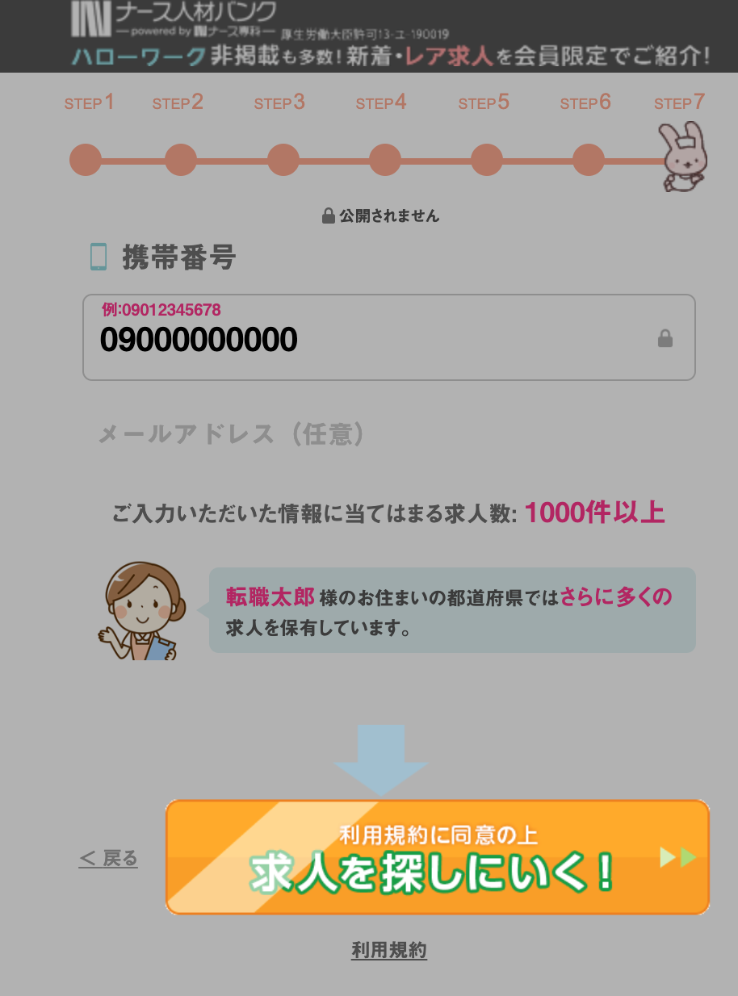
■携帯電話番号
例：0912345678
＜ 戻る
ノビルキャリア
メールアドレス任意
プライバシーポリシーに同意して 非公開求人を受け取る▶︎
国内最大級の20代転職サービス！ フリーター・未経験OK
これで最後の質問です！

ヘッダーメッセージ
国内最大級の20代の転職サービス！フリーター・未経験OK

会社ロゴ
ノビルキャリアのロゴ

STEPバー
Step1~6のステップバーを作成

設問
携帯電話番号
メールアドレス（任意）

いずれかもテキスト入力でお願いします
※携帯番号の入力欄は090,080,070で始まる番号かつ、11桁でなければエラーメッセージを入力ボックス下部に吐き出す仕様を作成お願いします
※メールアドレスの入力欄は任意としてください

エラーメッセージ
携帯電話番号の入力が正しくありません（赤字）

フッター
会社概要
プライバシーポリシー

携帯電話番号入力後背景グレーアウトでCTAが目立つ仕様にお願いします。
例

thanks
ご登録ありがとうございます
ご入力ありがとうございます。
後ほど、担当者から求人についてご連絡いたします。
ノビルキャリア

https://nobiru.medi-site.co.jp/lp02_fv62/thanks.html
サンクスページは基本的に既存のままで大丈夫です。
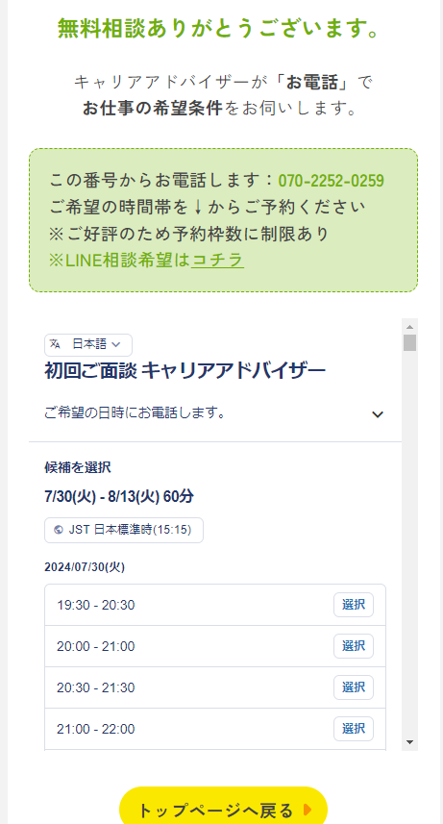

フッター
会社概要
プライバシーポリシー

